TKB HỌC LẠI (Vũ)
TRƯỜNG ĐẠI HỌC TÂN TRÀO
KHOA KINH TẾ & QTKD

THỜI KHÓA BIỂU LỚP ĐẠI HỌC KẾ TOÁN KHOÁ 2018 Theo QĐ số 724/QĐ-ĐHTTr ngày 16/7/2025 vv mở lớp học phần trình độ đại học, hình thức chính quy
(Thời gian bắt đầu từ ngày 25/7/2025 - 14/8/2025; Ôn thi : 15/8/2025 - 17/8/2025)

Thứ | Buổi | Tiết | Môn học | Giảng viên | Ghi chú
T2 | Chiều | 6 | Nguyên lý kế toán | Nguyễn Thị Kim Ngân 102BA1
 |  | 7 | Nguyên lý kế toán
 |  | 8 | Nguyên lý kế toán
 |  | 9 | Nguyên lý kế toán |  |  |  | 25/7-29/7
 |  | 10 |  |  |  |  | 23-25
T3 | Sáng | 1
 |  | 2 | Nguyên lý kế toán | Nguyễn Thị Kim Ngân 102BA1
 |  | 3 | Nguyên lý kế toán |  |  | 45
 |  | 4 | Nguyên lý kế toán |  |  | 11.25
 |  | 5 | Nguyên lý kế toán |  |  | 36
T4 | Sáng | 1 |  |  |  | 44
 |  | 2 | Nguyên lý kế toán | Nguyễn Thị Kim Ngân 102BA1 |  | 48
 |  | 3 | Nguyên lý kế toán
 |  | 4 | Nguyên lý kế toán
 |  | 5 | Nguyên lý kế toán
T6 | Sáng | 1
 |  | 2 | Nguyên lý kế toán | Nguyễn Thị Kim Ngân 102BA1
 |  | 3 | Nguyên lý kế toán
 |  | 4 | Nguyên lý kế toán
 |  | 5 | Nguyên lý kế toán
TRỢ LÝ KHOA |  |  |  | TRƯỞNG KHOA
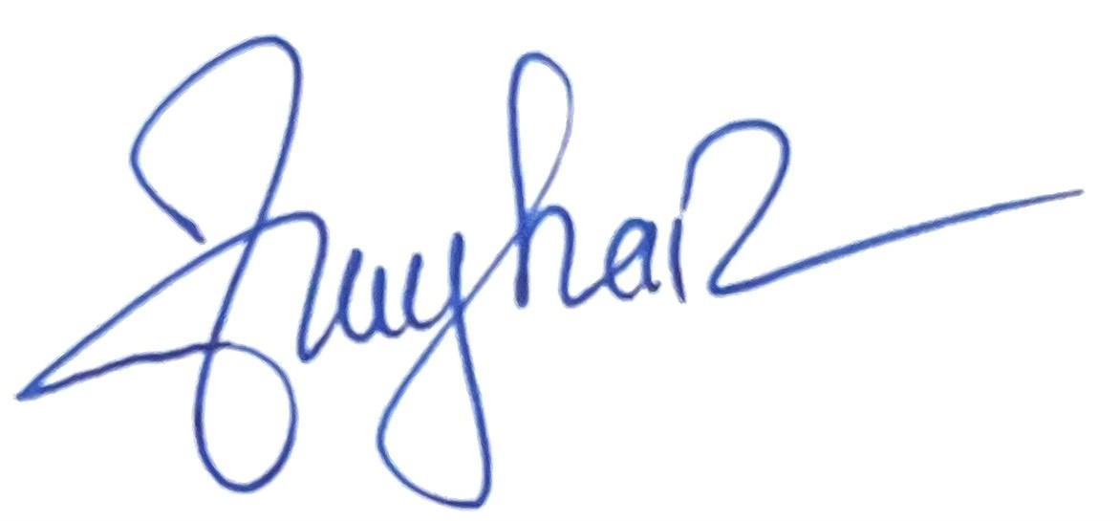

NGUYỄN THUÝ HẰNG |  |  |  | ĐỖ HẢI YẾN

